１年生
はじめてのたいりょくてすと
 |  |  |  |  |  | １ねん |  | くみ |  | ばん
【じょし】 |  |  |  |  |  | なまえ
 |  |  |  |  | もくひょう |  | きろく |  | とくてん
あくりょく（ｋｇ）
じょうたいおこし（かい）
ちょうざたいぜんくつ（ｃｍ）
はんぷくよことび（かい）
20めーとるしゃとるらん（かい）
50めーとるそう（びょう）
たちはばとび（ｃｍ）
そふとぼーるなげ（ｍ）
じぶんのちからを
だしきろう！
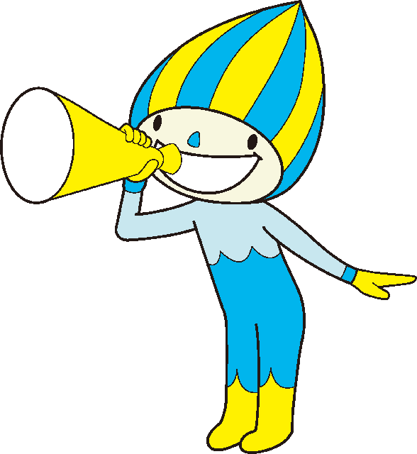
 |  |  |  |  |  |  |  | たいりょくごうけいてん | 0
 |  |  |  |  |  |  |  | そうごうひょうか
【とくてんひょう】
 | １てん | ２てん | ３てん | ４てん | ５てん | ６てん | ７てん | ８てん | ９てん | １０てん
あくりょく（ｋｇ） | ３いか | ４～６ | ７～８ | ９～１０ | １１～１２ | １３～１５ | １６～１８ | １９～２１ | ２２～２４ | ２５いじょう
じょうたいおこし（かい） | ２いか | ３～５ | ６～８ | ９～１１ | １２～１３ | １４～１５ | １６～１７ | １８～１９ | ２０～２２ | ２３いじょう
ちょうざたいぜんくつ（ｃｍ） | １７いか | １８～２０ | ２１～２４ | ２５～２８ | ２９～３２ | ３３～３６ | ３７～４０ | ４１～４５ | ４６～５１ | ５２いじょう
はんぷくよことび（かい） | １６いか | １７～２０ | ２１～２４ | ２５～２７ | ２８～３１ | ３２～３５ | ３６～３９ | ４０～４２ | ４３～４６ | ４７いじょう
20めーとるしゃとるらん（かい） | ７いか | ８～９ | １０～１３ | １４～１８ | １９～２５ | ２６～３４ | ３５～４３ | ４４～５３ | ５４～６３ | ６４いじょう
50めーとるそう（びょう） | １３.３いじょう | １２.５～１３.２ | １１.７～１２.４ | １１.０～１１.６ | １０.３～１０.９ | ９.７～１０.２ | ９.２～９.６ | ８.８～９.１ | ８.４～８.７ | ８.３いか
たちはばとび（ｃｍ） | ８４いか | ８５～９７ | ９８～１０８ | １０９～１２０ | １２１～１３３ | １３４～１４６ | １４７～１５９ | １６０～１６９ | １７０～１８０ | １８１いじょう
そふとぼーるなげ（ｍ） | ３いか | 4 | 5 | ６～７ | ８～１０ | １１～１３ | １４～１６ | １７～２０ | ２１～２４ | ２５いじょう

そうごうひょうか | Ａ：３９いじょう |  | Ｂ：３３～３８ |  | Ｃ：２７～３２ |  | Ｄ：２２～２６ |  | Ｅ：２１いか

グラフ
 | 握力 | 上体起こし | 長座体前屈 | 反復横とび | 20ｍシャトルラン | 50ｍ走 | 立ち幅とび | ボール投げ
１年生 | 0 | 0 | 0 | 0 | 0 | 0 | 0 | 0
２年生 | 0 | 0 | 0 | 0 | 0 | 0 | 0 | 0
３年生 | 0 | 0 | 0 | 0 | 0 | 0 | 0 | 0
４年生 | 0 | 0 | 0 | 0 | 0 | 0 | 0 | 0
５年生 | 0 | 0 | 0 | 0 | 0 | 0 | 0 | 0
６年生 | 0 | 0 | 0 | 0 | 0 | 0 | 0 | 0

長座体前くつ

